Инструкция
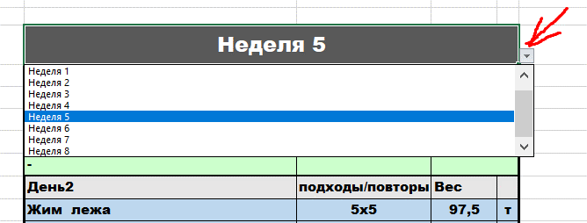
Программа представляет из себя классический американский линейный цикл.

Из особенностей можно выделить то, что в данной программе жим стоя используется как 4й основной подъем.

Для того, что бы запустить цикл, введите свои актуальные одноповторные максимумы в соответствующие окна:

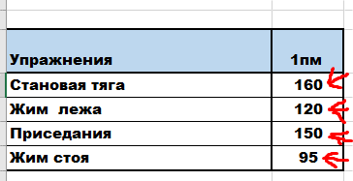

Затем, выберите при помощи стрелочки вспомогательные упражнения для основных подъемов, которые по вашему мнению вам подойдут.

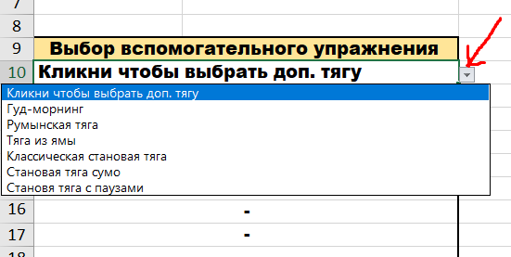

Далее выберите упражнения офп, которые сочтете нужными. Важно отметить, что вы можете отказаться от выполнения офп упражнением, проходя данную программу в минималистичном варианте. Упражнение на пресс идет на ваш выбор.

Так же, с помощью стрелки, переключайтесь между тренировочными неделями.

